工作表1
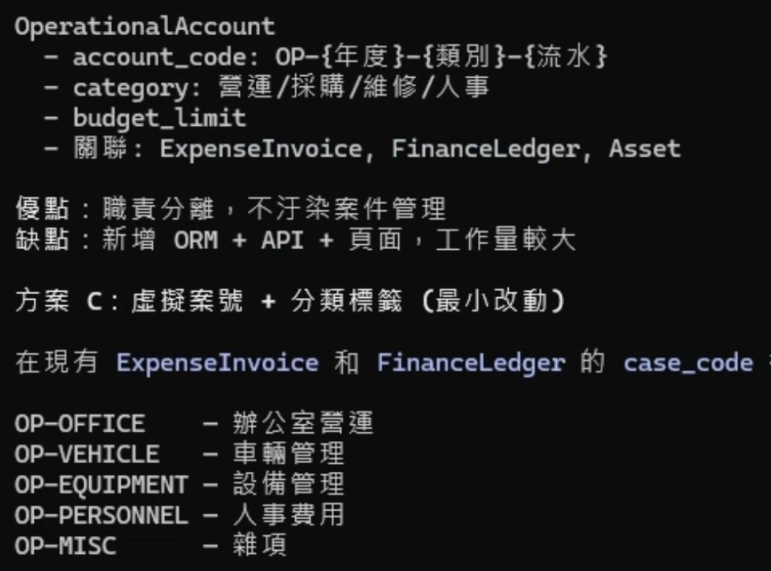
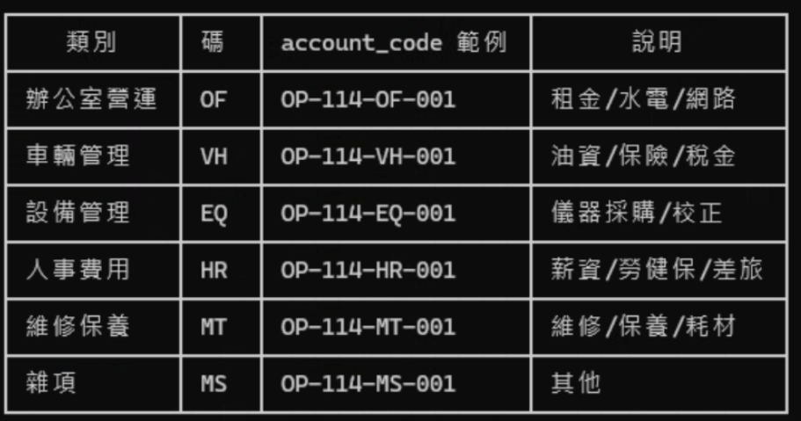
代碼 | 模組 | 實體 | 格式 | 範例 | 現狀 | 實體 | 分類 | 分類(英) | 分類(縮) | 類別 | 說明 |  |  | 性質(分類標籤) | 建議 | 來源 | 備註 | 對應表單
PM | 專案管理 | pm_cases | CK{yyyy}_PM_{CC}_{NNN} | CK2026_PM_01_001 | 已實作 | pm_cases | 專案 | project | PM | 邀標報價 | 評估標案/委託案件 | cases | CS | 01-地面測量、02-LiDAR掃描(原3D掃描)、03-UAV空拍、04-航空測量(UAV/LiDAR)、05-安全檢測(水庫/橋樑)、06-建物保存、07-建築線測量、08-透地雷達、09-資訊系統、10-技師簽證、11-其他類別 | CS_2026_001 | 邀標報價、政府標案 | case_code
FN | 財務 | erp_quotations | CK{yyyy}_FN_{CC}_{NNN} | CK2026_FN_01_003 | 已實作 | contract_projects |  |  |  | 承攬案件 | 標案/委託案件 | contract_projects | PJ |  | PJ_2026_001 |  | project_code
PJ | 成案專案 | contract_projects | CK{yyyy}_PJ_{NN}_{NNN} | CK2026_PJ_01_001 | 需統一 |  |  |  |  |  |  |  |  |  | _2026_001
OP | 營運帳目 | operational_accounts | OP_{yyyy}_{XX}_{NNN} | OP_2026_OF_001 | 已實作 | operational_accounts | 營運 | ooperation | OP | 場域營運 | 租金/水電/網路 | OFFICE | OF | 稅單、發票 | OF_2026_001
BL | 請款 | erp_billings | BL_{yyyy}_{NNN} | BL_2026_001 | 新增 |  |  |  |  | 車輛管理 | 保險/稅金/油資(補貼) | VEHICLE | VH |  | VH_2026_001
IV | 發票參照 | erp_invoices | IV_{yyyy}_{NNN} | IV_2026_001 | 新增 |  |  |  |  | 設備管理 | 採購/維修/校正 | EQUIPMENT | EQ |  | EQ_2026_001
AT | 資產 | assets | AT_{yyyy}_{CC}_{NNN} | AT_2026_EQ_001 | 新增 |  |  |  |  | 人事費用 | 薪資/勞健保/差旅 | PERSONNEL | HR |  | HR_2026_001
FL | 帳本 | finance_ledgers | FL_{yyyy}_{NNNNN} | FL_2026_00001 | 新增 |  |  |  |  | 維修保養 | 維修/保養/耗材 | MAINTSINANCE | MT |  | MT_2026_001
 |  |  |  |  |  |  |  |  |  | 雜項類別 | 其他 | MISC | MS |  | MS_2026_001
 |  |  |  |  |  | erp_quotations | 財務 | finance |  |  |  |  |  |  | _2026_001

 |  |  |  |  |  | assets | 資產 |  |  |  |  |  | AT | 設備、車輛、儀器、家具、其他 | AT_2026_001 |  |  | Z:\00.公司採購差旅\專案採購\資產盤點\asset_import_2026.xlsx

